№1
А)
x1 | x2 | c
5 | 1 | 14
3 | -2 | -2 | 5 | 1 | 14 | 1
 |  |  | 3 | -2 | -2 | -2
d | -13
d1 | -26 |  | 5 | 14
d2 | -52 |  | 3 | -2

x | 2
y | 4

Б) |  |  | 3 | -1 | 8 | -1
х1 | x2 | c | 1 | 2 | -2 | 2
3 | -1 | 8
1 | 2 | -2 | 3 | 8
 |  |  | 1 | -2
d | 7
d1 | 14
d2 | -14

х | 2
у | -2

В)
х1 | x2 | c | 1 | -6 | -2 | -6
1 | -6 | -2 | 2 | 3 | 11 | 3
2 | 3 | 11
 |  |  | 1 | -2
d | 15 |  | 2 | 11
d1 | 60
d2 | 15

х | 4
у | 1

С)
х1 | x2 | c | 1 | -3 | -5 | -3
1 | -3 | -5 | 2 | -5 | -7 | -5
2 | -5 | -7
 |  |  | 1 | -5
d | 1 |  | 2 | -7
d1 | 4
d2 | 3

х | 4
у | 3

Д)
х1 | x2 | c | 6 | -4 | 3 | -4
6 | -4 | 3 | -3 | 2 | 4 | 2
-3 | 2 | 4
 |  |  | 6 | 3
d | 0 |  | -3 | 4
d1 | 22
d2 | 33

х | #DIV/0!
у | #DIV/0!

Е)
х1 | x2 | c | 3 | -9 | 3 | -9
3 | -9 | 3 | 2 | 3 | 5 | 3
2 | 3 | 5
 |  |  | 3 | 3
d | 27 |  | 2 | 5
d1 | 54
d2 | 9

х | 2
у | 0.33333333333

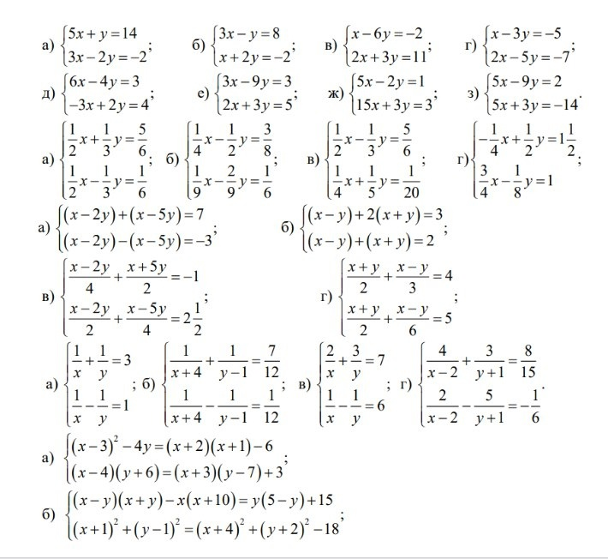
Ж)
х1 | x2 | c | 5 | -2 | 1 | -2
5 | -2 | 1 | 15 | 3 | 3 | 3
15 | 3 | 3
 |  |  | 5 | 1
d | 45 |  | 15 | 3
d1 | 9
d2 | 0

х | 0.2
у | 0

З)
х1 | x2 | c | 5 | -9 | 2 | -9
5 | -9 | 2 | 5 | 3 | -14 | 3
5 | 3 | -14
 |  |  | 5 | 2
d | 60 |  | 5 | -14
d1 | -120
d2 | -80

х | -2
у | -1.3333333333

№6
А)
x1 | x2 | c |  | 3 | 4 |  | 18 | 4
3 | 4 | 18 |  | 2 | 5 |  | 19 | 5
2 | 5 | 19
 |  |  |  | 3 | 18
d | 7 |  |  | 2 | 19
d1 | 14
d2 | 21

x | 2
y | 3

Б)
x1 | x2 | c |  | 3 | -2 |  | 1 | -2
3 | -2 | 1 |  | 6 | -4 |  | 2 | -4
6 | -4 | 2
 |  |  |  | 3 | 1
d | 0 |  |  | 6 | 2
d1 | 0
d2 | 0

x | #DIV/0!
y | #DIV/0!

В)
x1 | x2 | c |  | 2 | -3 |  | 2 | -3
2 | -3 | 2 |  | 4 | -6 |  | 3 | -6
4 | -6 | 3
 |  |  |  | 2 | 2
d | 0 |  |  | 4 | 3
d1 | -3
d2 | -2

x | #DIV/0!
y | #DIV/0!

Г)
x1 | x2 | c |  | 5 | -2 |  | 7 | -2
5 | -2 | 7 |  | 3 | 4 |  | 25 | 4
3 | 4 | 25
 |  |  |  | 5 | 7
d | 26 |  |  | 3 | 25
d1 | 78
d2 | 104

x | 3
y | 4

Д)
x1 | x2 | c |  | -13 | -16 |  | -6 | -16
-13 | -16 | -6 |  | 5 | -4 |  | -18 | -4
5 | -4 | -18
 |  |  |  | -13 | -6
d | 132 |  |  | 5 | -18
d1 | -264
d2 | 264

x | -2
y | 2

Е)
x1 | x2 | c |  | 9 | 26 |  | 40 | 26
9 | 26 | 40 |  | 3 | -2 |  | 8 | -2
3 | -2 | 8
 |  |  |  | 9 | 40
d | -96 |  |  | 3 | 8
d1 | -288
d2 | -48

x | 3
y | 0.5

Ж)
x1 | x2 | c |  | -1 | -12 |  | 19 | -12
-1 | -12 | 19 |  | -1 | -2 |  | -1 | -2
-1 | -2 | -1
 |  |  |  | -1 | 19
d | -10 |  |  | -1 | -1
d1 | -50
d2 | 20
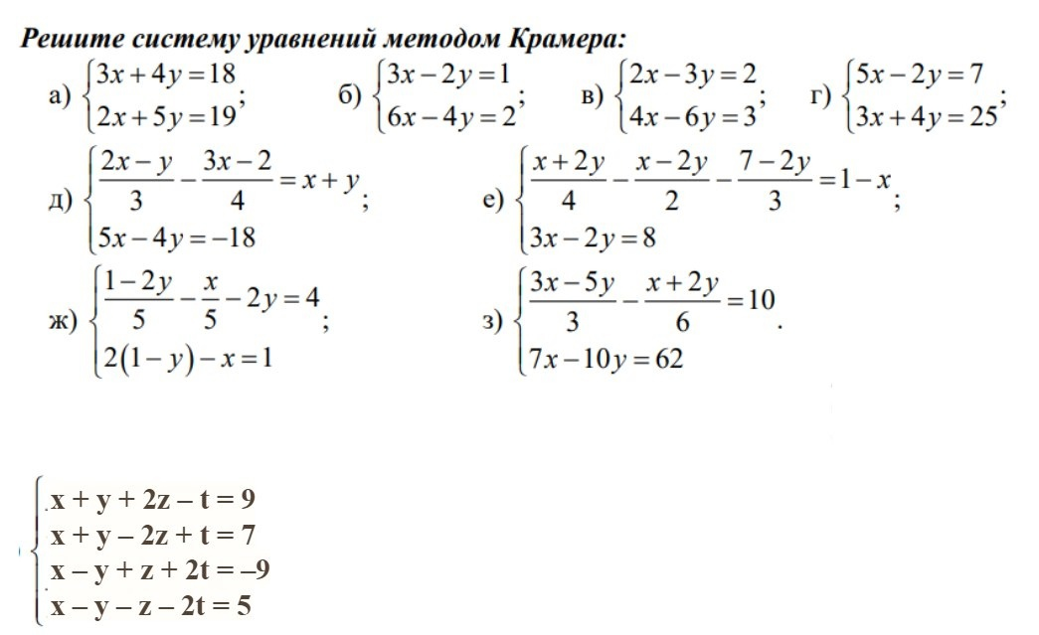
x | 5
y | -2

З)
x1 | x2 | c |  | 5 | -12 |  | 60 | -12
5 | -12 | 60 |  | 7 | -10 |  | 62 | -10
7 | -10 | 62
 |  |  |  | 5 | 60
d | 34 |  |  | 7 | 62
d1 | 144
d2 | -110

x | 4.2352941176
y | -3.2352941176

И)
x1 | x2 | c |  |  |  | -1 | 1 | 1 | 2 | 9 | 1 | 1 | 2
-1 | 1 | 1 | 2 | 9 |  | 1 | 1 | 1 | -2 | 7 | 1 | 1 | -2
1 | 1 | 1 | -2 | 7 |  | 2 | 1 | -1 | 1 | -9 | 1 | -1 | 1
2 | 1 | -1 | 1 | -9 |  | -2 | 1 | -1 | -1 | 5 | 1 | -1 | -1
-2 | 1 | -1 | -1 | 5
 |  |  |  |  |  | -1 | 9 | 1 | 2 | -1 | 1 | 9 | 2
d | -40 |  |  |  |  | 1 | 7 | 1 | -2 | 1 | 1 | 7 | -2
d1 | 120 |  |  |  |  | 2 | -9 | -1 | 1 | 2 | 1 | -9 | 1
d2 | -120 |  |  |  |  | -2 | 5 | -1 | -1 | -2 | 1 | 5 | -1
d3 | -200
d4 | 40 |  |  |  |  | -1 | 1 | 1 | 9
 |  |  |  |  |  | 1 | 1 | 1 | 7
x | -3 |  |  |  |  | 2 | 1 | -1 | -9
y | 3 |  |  |  |  | -2 | 1 | -1 | 5
t | 5
z | -1

